Apoyo visual
Zoom a pie de página
N° | Criterio asociado | Nombre imagen | Imagen
1 | C1 | Imagen 1 | 
2 | C7 | Imagen 2
3 | C7 | Imagen 3 | 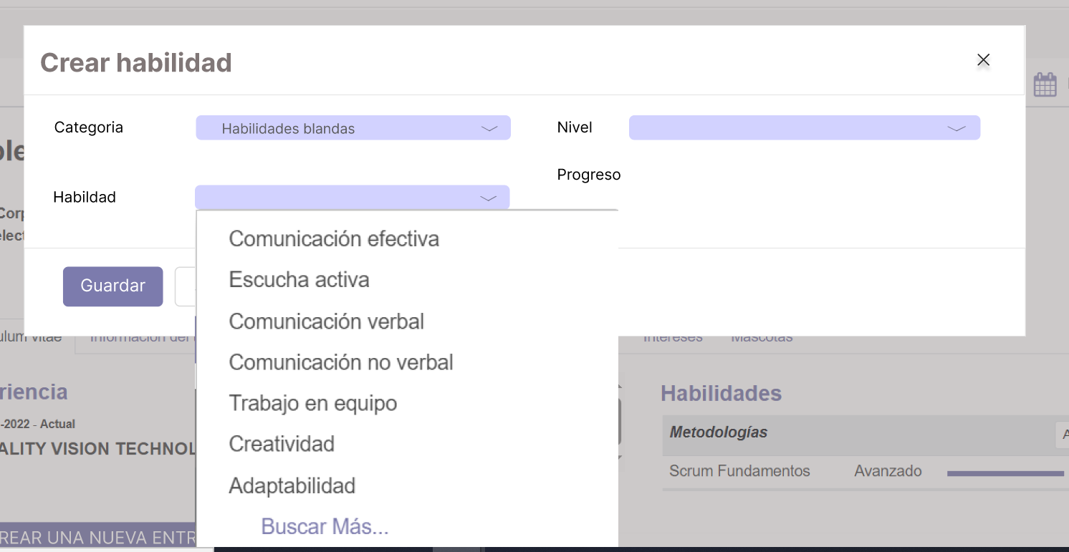 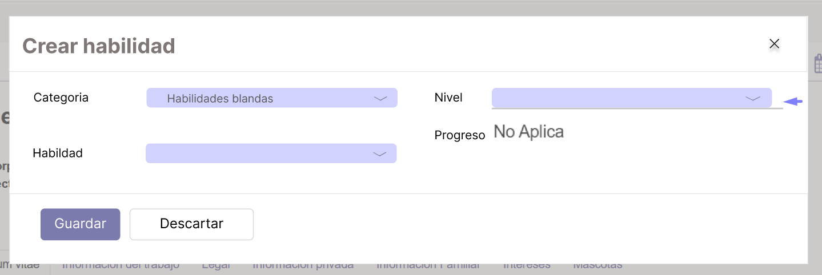
4 | C7 | Imagen 4 | 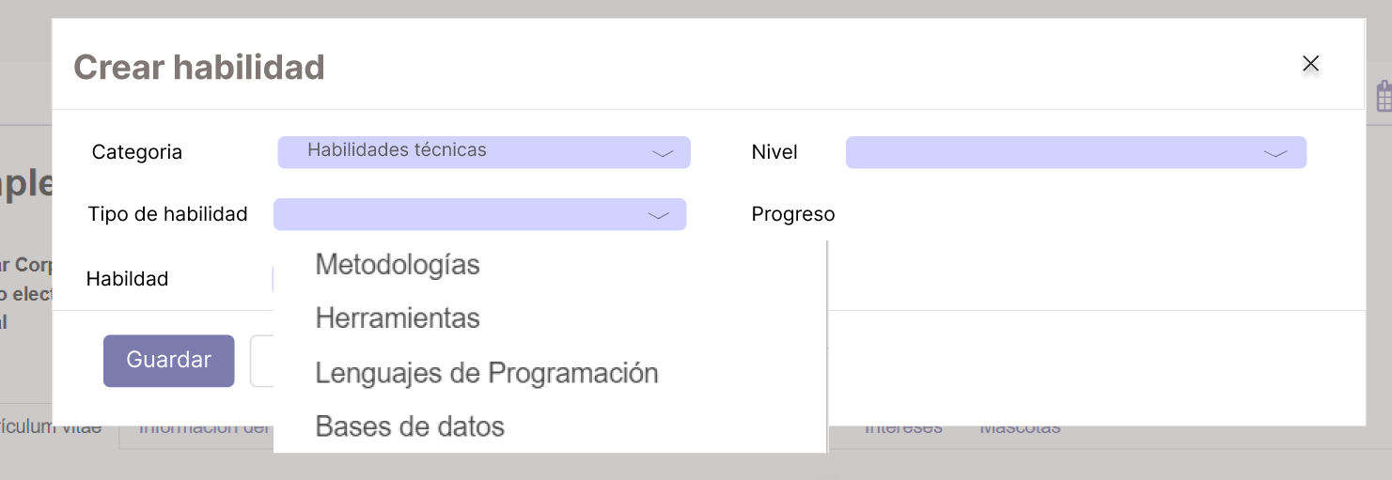
5 | C7 | Imagen 5 | 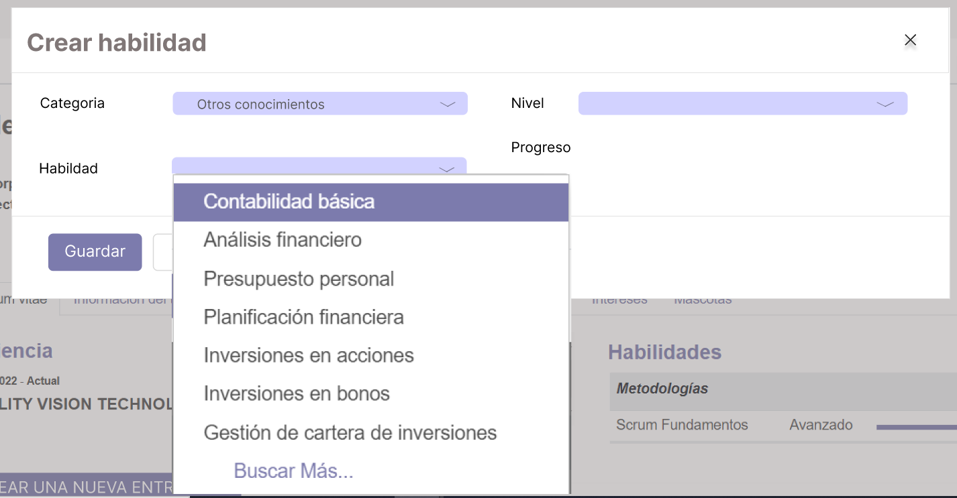
6 | C8 | Imagen 6 | 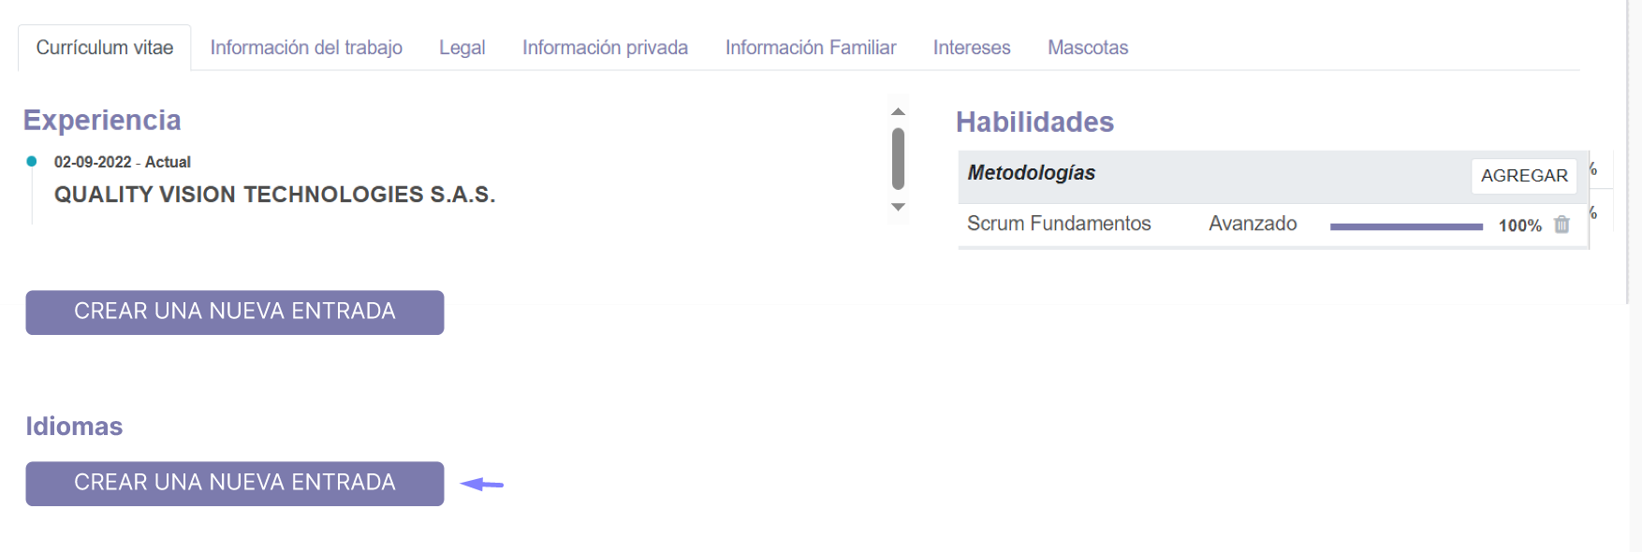 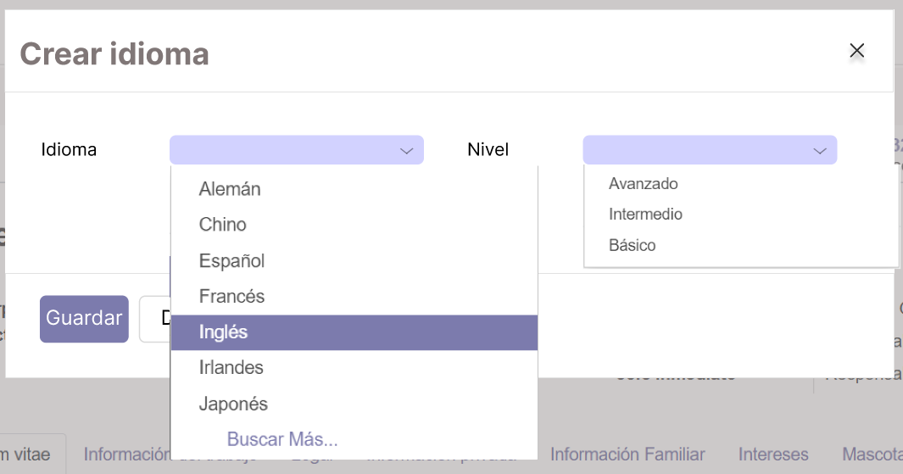 
7 | C9 | Imagen 7 | 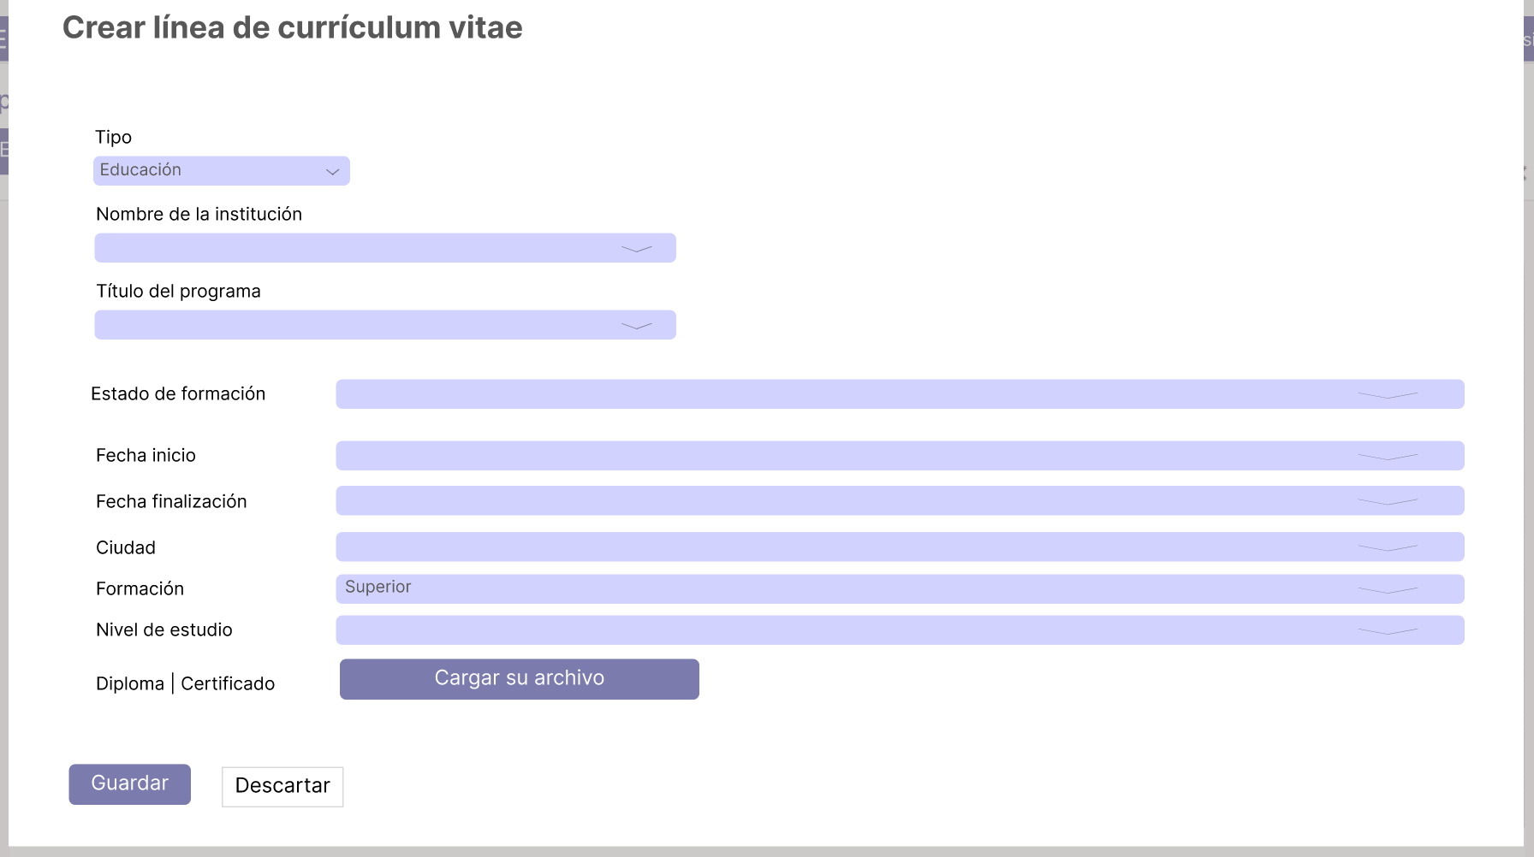
8 | C9 | Imagen 8 | 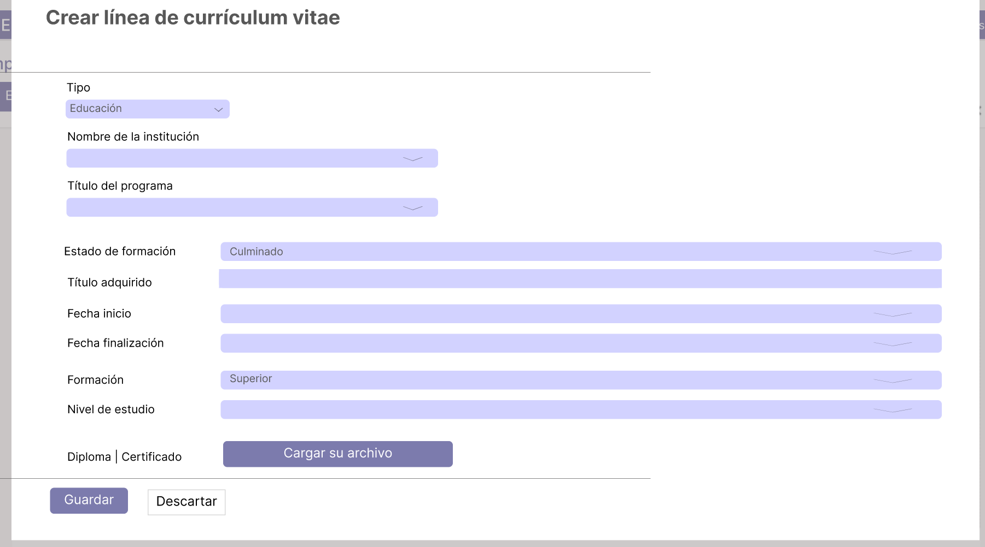
9 | C9 | Imagen 9
10 | C9, C10 | Imagen 10 | 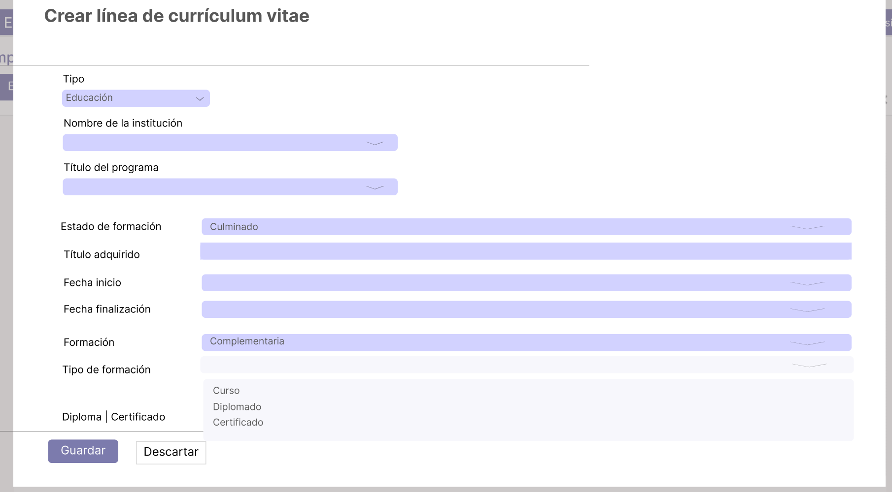 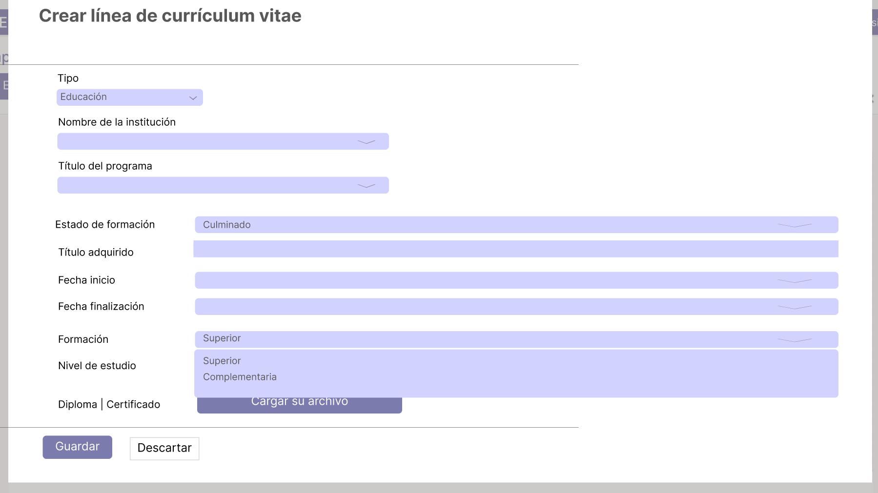 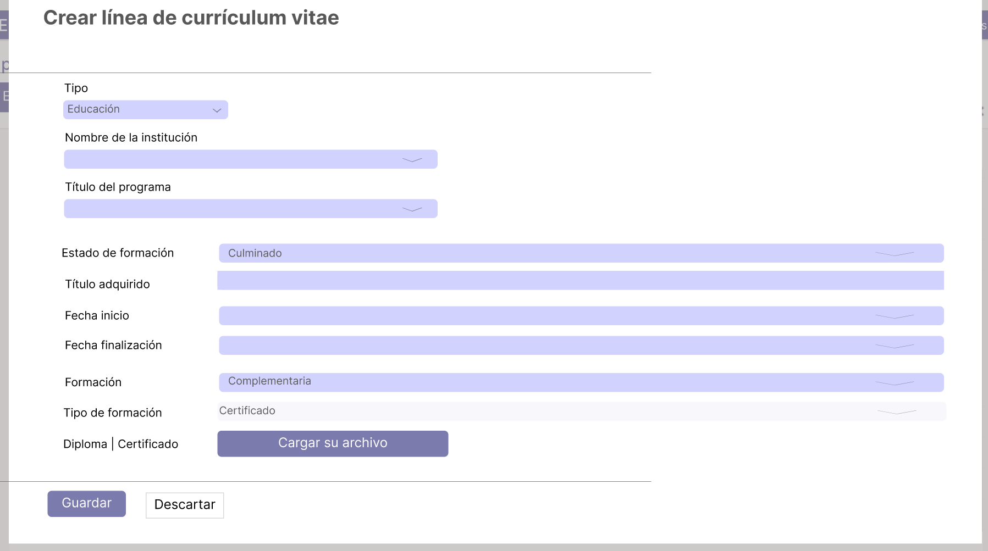
11 | C11 | Imagen 11 | 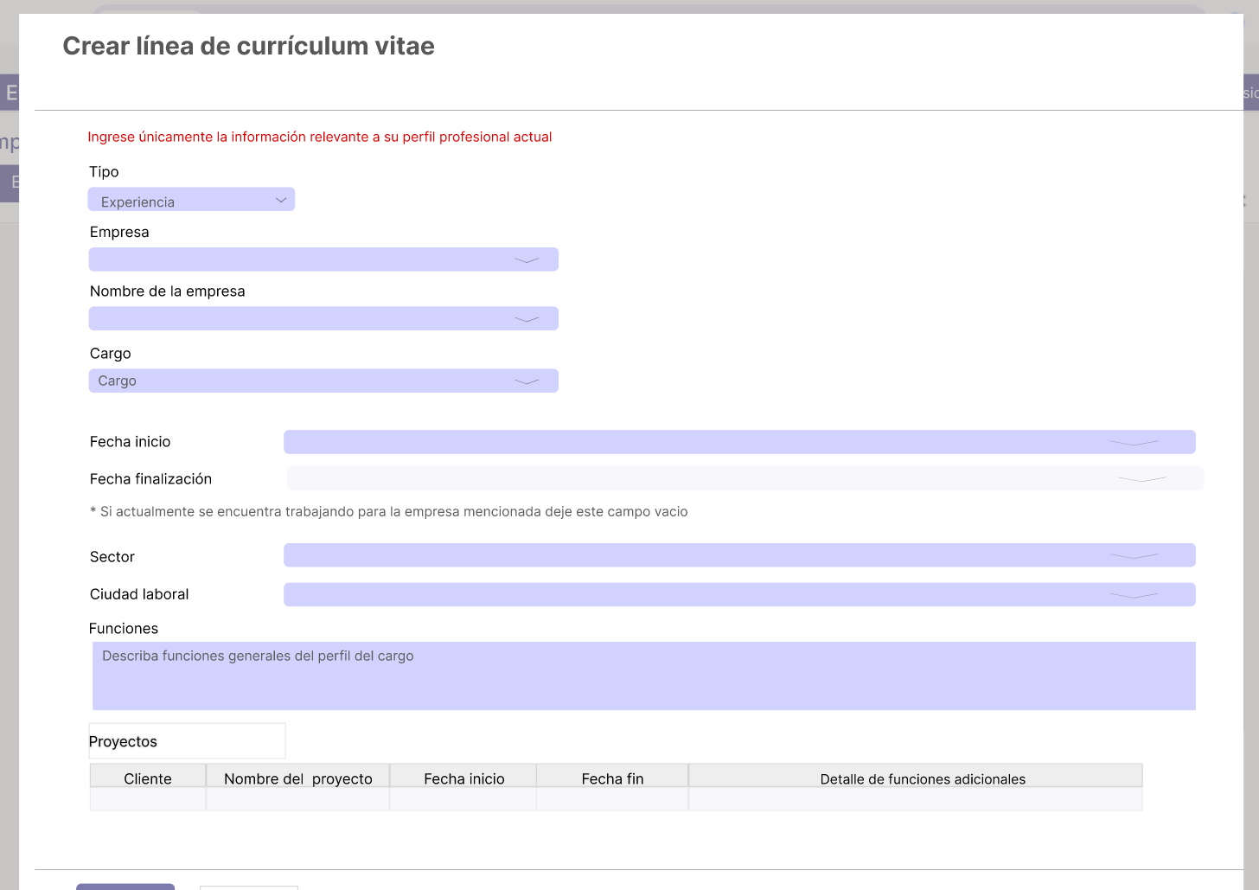 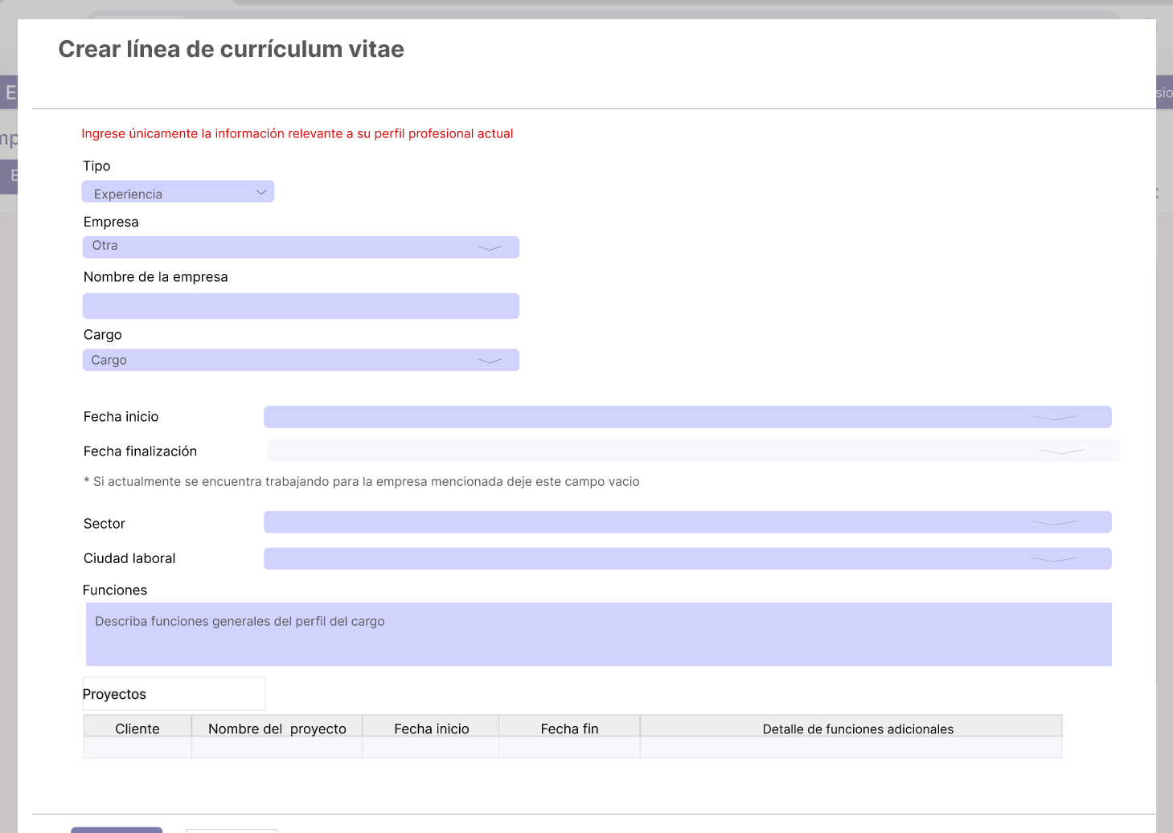
12 | C11 | Imagen 12 | 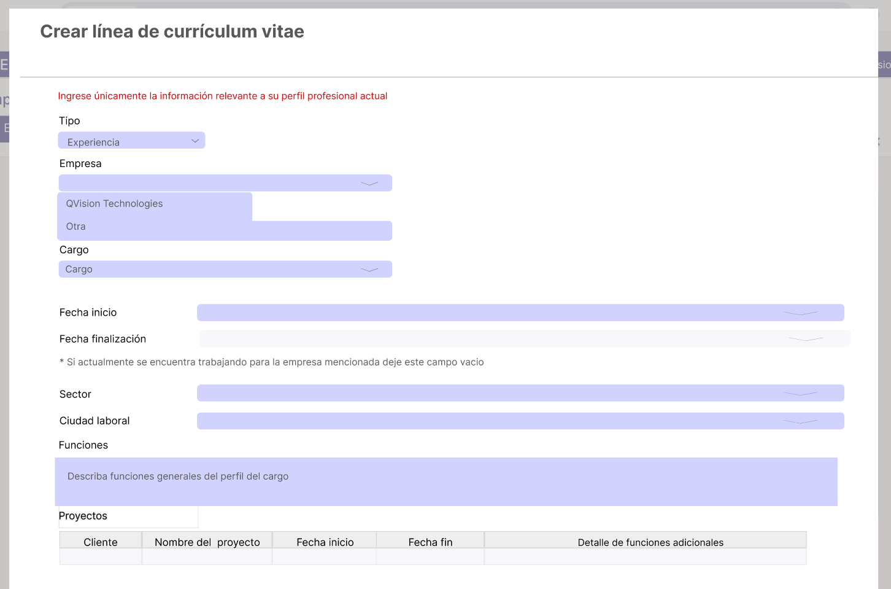 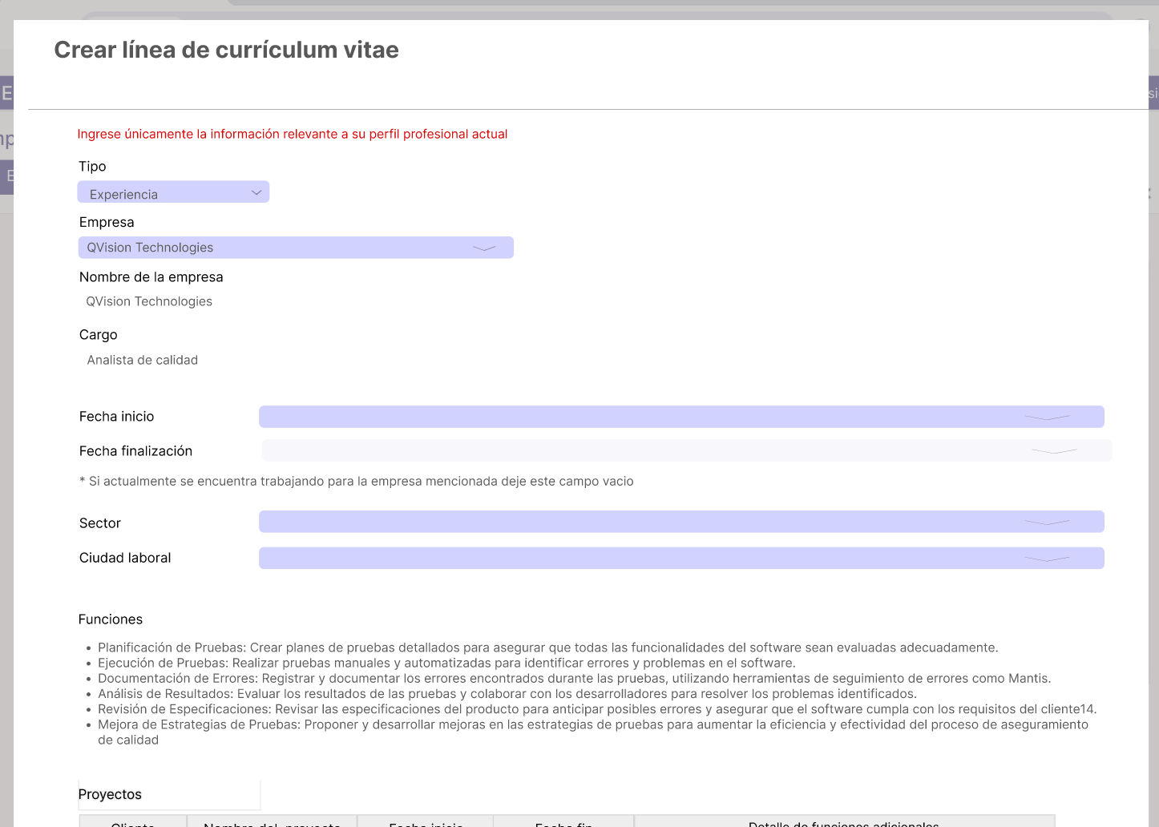
13 | C6 | Imagen 13 | 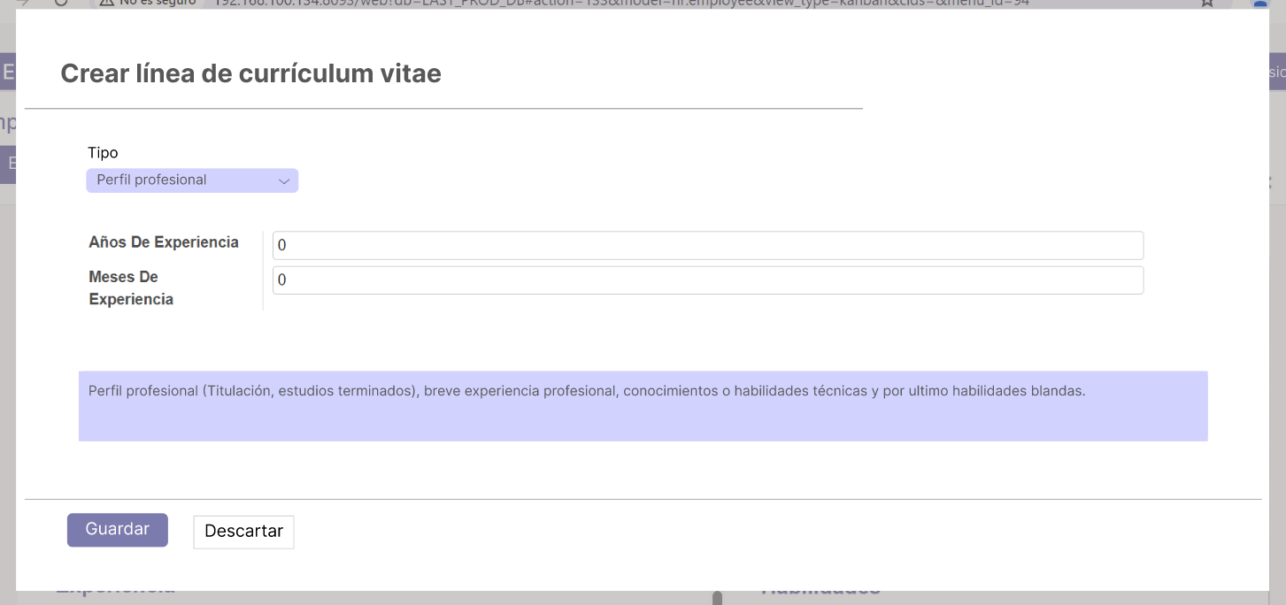
14 | C7 | Imagen 14 | 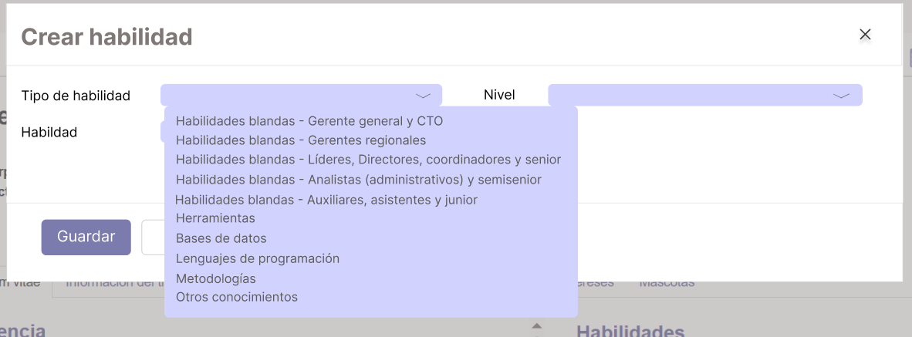
15 | C7 | Imagen 15 | 